Plan1
Pesquisa de intenção de voto -- 2018
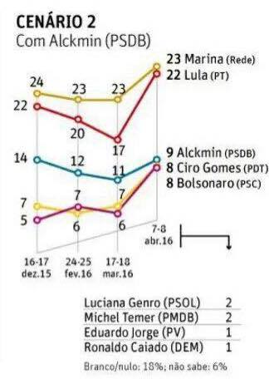
Candidatos | Dez | Fev | Mar | Abril
Marina (REDE) | 24 | 23 | 23 | 23
Lula (PT) | 22 | 20 | 17 | 22
Alckmin (PSDB) | 14 | 12 | 11 | 9
Ciro Gomes (PDT) | 7 | 7 | 7 | 8
Bolsonaro (PSC) | 5 | 6 | 6 | 8
Luciana Genro (PSOL) |  |  |  | 2
Michel Temer (PMDB) |  |  |  | 2
Eduardo Jorge (PV) |  |  |  | 1
Ronaldo Caiado (DEM) |  |  |  | 1
Branco / nulo |  |  |  | 18
Não sabe |  |  |  | 6
Total |  |  |  | 100

